blank
 | D E T D A N S K E S P EJ D E R K O R P S

Kørselsbilag for kørsel i egen bil |  |  | Nr.

Dato
Kursus / arrangement
Kørsel fra |  |  |  | til : | Retur (sæt X) :
Øvrige bemærkninger

 |  | km á kr. | 1.94 | (2018) | kr -
Kilometer i alt |  | km á kr. | 1.98 | 2019 | kr -
Bro- / færgebillet |  | stk. á kr. |  | (orginal bilag skal vedlægges) | kr -
Samlede udgifter |  |  |  |  | kr -
Navn (ejer)

underskrift
Skattefri kørselsgodtgørelse kan kun udbetales for kørsel med egen bil - således ikke til firmabiler.

 | D E T D A N S K E S P EJ D E R K O R P S
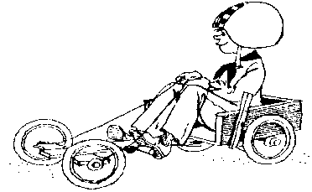

Kørselsbilag for kørsel i egen bil |  |  | Nr.

Dato
Kursus / arrangement
Kørsel fra |  |  |  | til : | Retur (sæt X) :
Øvrige bemærkninger

 |  | km á kr. | 1.94 | (2018) | kr -
Kilometer i alt |  | km á kr. | 1.98 | 2019 | kr -
Bro- / færgebillet |  | stk. á kr. |  | (original bilag skal vedlægges) | kr -
Samlede udgifter |  |  |  |  | kr -
Navn (ejer)

underskrift
Skattefri kørselsgodtgørelse kan kun udbetales for kørsel med egen bil - således ikke til firmabiler.

